base
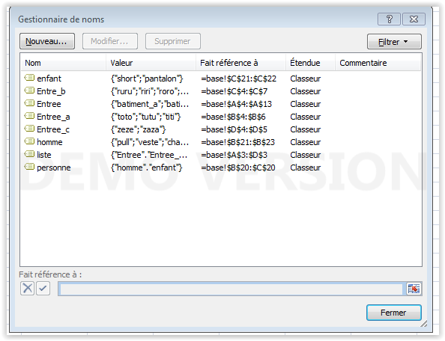
Entree | Entree_a | Entree_b | Entree_c | Entree_c | zaza
batiment_a | toto | ruru | zeze
batiment_b | tutu | riri | zaza
batiment_c | titi | roro
batiment_d |  | rere
batiment_e
batiment_f
batiment_g
C'est là que ça se passe mal
batiment_h
batiment_i
batiment_j

 | homme | enfant |  | homme
 | pull | short
 | veste | pantalon
 | chapeau

